Start
Planung von Trocknungskapazitäten

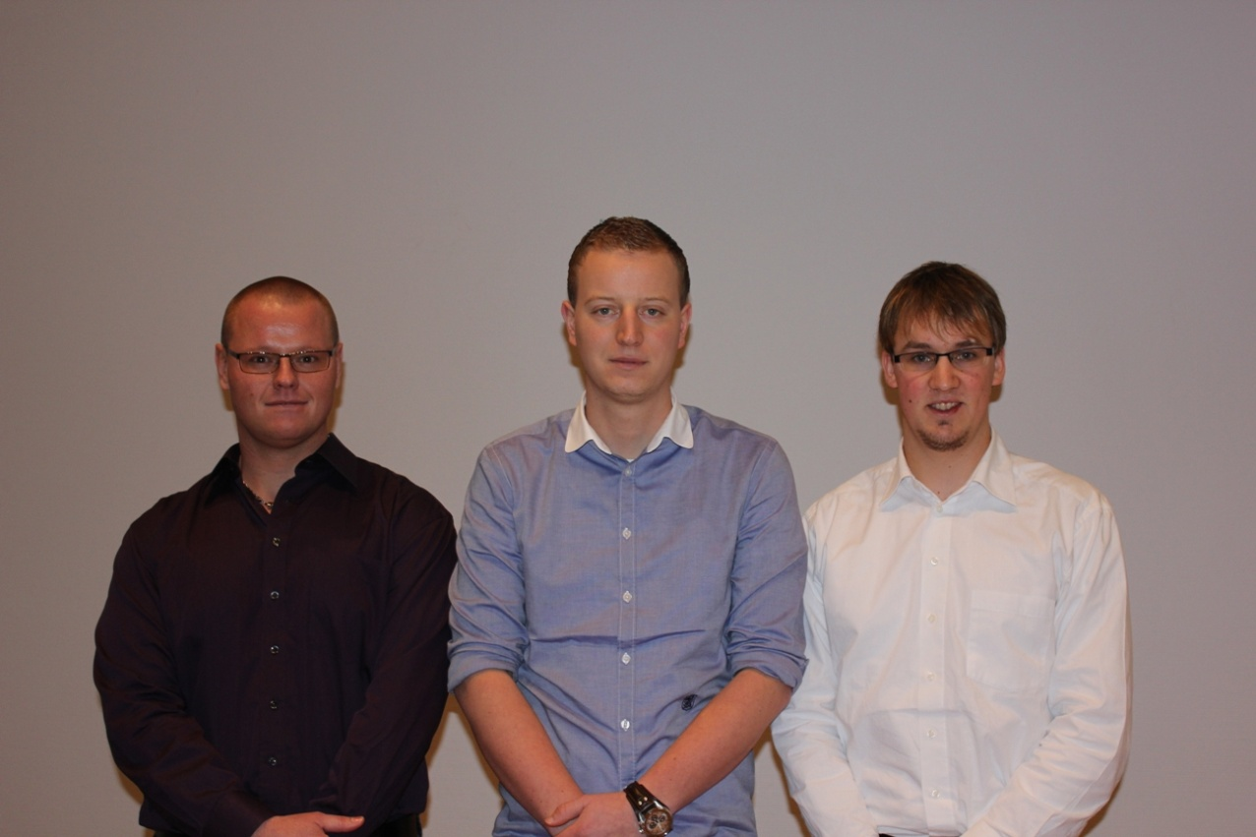

Das obere Bild zeigt das Technikerteam: Thomas Böhm, Philip Seib, Daniel Bank

„Nasses Schnittholz ist nur ein begrenzt handelsfähiges Gut „. Dieser markante Satz des Rosenheimer Professors Th. Trübswetter (†) drückt am ehesten den Stellenwert aus, den die technische Holztrocknung einnimmt. Allerdings werden die anfallenden Kosten oft als reine Servicekosten angesehen und die Planung und Kalkulation von Trocknungskammern wegen des damit verbunden Aufwandes gerne allein den Herstellern überlassen. Mit dem auf MS – Excel basierenden Programm „Planung von Trocknungskapazitäten“ ist es nunmehr möglich, anhand von leicht zu ermittelnden betrieblichen Daten wie z. B. Holzarten, Einschnittstärken und –mengen sowie geforderten Endfeuchten ect., die Kosten von Schnittholztrocknungen vor –bzw. nach zu kalkulieren,. Desweitern können Anlagengrößen geplant und vor auch der Energiebedarf auf Basis verschiedener Energieträger berechnet werden. „Planung von Trocknungskapazitäten“ ist damit eine nützliche und wertvolle Planungs-und Entscheidungshilfe für die wichtigste „Nebensache“ nach dem Einschnitt.

Kostenrechnung
Berechnung der Kosten

Gesamtkosten der Trocknung pro m³

Fixkosten |  |  |  |  |  |  |  |  |  |  | Menge | Trockenkosten | Verkauserlös | Fixkosten
Abschreibung | KA |  | 35.00 | € |  |  |  |  |  |  | Fix €/Jahr | 81460.31746 | 0
Verzinsung | KZ |  | 4.20 | € |  |  |  |  |  |  | Variabel €/Stk. | 164.60 | 270
Platzkosten | KP |  | 0.00 | € |  |  |  |  |  |  | 0 | 81460.31746 | 0 | 81460.31746
Platzausbaukosten | KPB |  | 0.00 | € |  |  |  |  |  |  | 200 | 114380.73201 | 54000 | 81460.31746
Versicherung und Steuern | KVS |  | 3.15 | € |  |  |  |  |  |  | 400 | 147301.14656 | 108000 | 81460.31746
Hilfsmittel | KH |  | 0.42 | € |  |  |  |  |  |  | 600 | 180221.56111 | 162000 | 81460.31746
Summe Fixkosten | Kf |  | 42.77 | € |  |  |  |  |  |  | 800 | 213141.97566 | 216000 | 81460.31746
 |  |  |  |  |  |  |  |  |  |  | 1000 | 246062.39022 | 270000 | 81460.31746
Variable Kosten |  |  |  |  |  |  |  |  |  |  | 1200 | 278982.80477 | 324000 | 81460.31746
Stapel- und Förderkosten | KFS |  | 3.80 | € |  |  |  |  |  |  | 1400 | 311903.21932 | 378000 | 81460.31746
Überwachung + Steuerung | KÜ |  | 3.02 | € |  |  |  |  |  |  | 1600 | 344823.63387 | 432000 | 81460.31746
Reperatur- und Instandhaltung | KR |  | 2.10 | € |  |  |  |  |  |  | 1800 | 377744.04842 | 486000 | 81460.31746
Wärmeenergie | KW |  | 21.85 | € |  |  |  |  |  |  | 2000 | 410664.46297 | 540000 | 81460.31746
Lüfterbetrieb | KL |  | 2.06 | € |  |  |  |  |  |  | 2200 | 443584.87752 | 594000 | 81460.31746
Kapitalverzinsung Lagervorrat | KZL |  | 0.90 | € |  |  |  |  |  |  | 2400 | 476505.29207 | 648000 | 81460.31746
Wertverlust | KV |  | 8.10 | € |  |  |  |  |  |  | 2600 | 509425.70663 | 702000 | 81460.31746
Summe Variable Kosten | Kv |  | 41.84 | € |  |  |  |  |  |  | 2800 | 542346.12118 | 756000 | 81460.31746
Absatzmenge in m³
 |  |  |  |  |  |  |  |  |  |  | 3000 | 575266.53573 | 810000 | 81460.31746
Summe Trocknungskosten | Kges |  | 84.60 | €
 |  |  |  |  | kritische Menge | Mkr | 773 | m³
 |  |  |  |  | BEP-Umsatz |  | 208679 | €

 |  |  |  |  |  |  |  |  | Auslastung pro Jahr |  | 25% | 50% | 75% | 100%
Gesamtinvestition |  | 200000 |  |  |  |  |  |  | Trocknung | h/a | 1920 | 3840 | 5760 | 7680
Abschreibungsdauer |  | 3 |  |  |  |  |  |  | Holzvolumen | m³/a | 476.19 | 952.38 | 1428.57 | 1904.76
Abschreibungssatz |  | 33.33 |  |  |  |  |  |  | Fixe Kosten | €/m³ | 171.07 | 85.53 | 57.02 | 42.77
Holzmenge pro Jahr |  | 1904.76 |  |  |  |  |  |  | Variable Kosten | €/m³ | 121.84 | 121.84 | 121.84 | 121.84
kalk. Zinsen |  | 8 |  |  |  |  |  |  | Gesamtkosten | €/m³ | 292.90 | 207.37 | 178.86 | 164.60
Betriebsfläche |  | 133.34 |  |  |  |  |  |  | Gesamtkosten | €/h | 72.64 | 51.43 | 44.36 | 40.82
Flächenwert |  | 0
Bereitstellungsfläche |  | 0
Ausbaukosten |  | 0
Faktor Versicherung+Steuern |  | 3
Hilfsmittelmenge |  | 158.73
Lagerumschläge |  | 12
Hilfsmittelkosten |  | 10
Abschreibungssatz Hilfsmittel |  | 50
Stapelzeit |  | 0.1
Lohnsatz "Stapeln" |  | 20
Förderzeit |  | 0.03
Stundensatz "Fördermittel" |  | 60
Überwachungsdauer |  | 0.9
jährl. Betriebzeit |  | 320
Lohnsatz "Überwachen" |  | 20
Faktor Reparatur+Instandhaltung |  | 2
Trocknungswärmekosten |  | 21.85
Nutzinhalt Kammer |  | 92.66
Holzverkaufspreis |  | 270
Lagerdauer |  | 0.5
Faktor Wertverlust |  | 3
Rundholzkostenanteil |  | 80

